상품제안서
페니체 아이콘 러기지포터 국내생산 | 상품코드: F08968

 |  |  |  |  |  |  | 02-412-0044 | www.easy1.co.kr
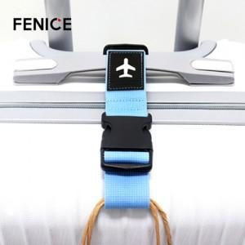

【상세/제작정보】 | * 주문 제작 상품이므로 납기일이 최소 3주 소요됩니다. * 100개이하 구매 불가능 / 컬러 MOQ 100개입니다. * 기본 사이즈 4X2cm 이내는 인쇄비가 무료로 진행됩니다.

【인쇄/포장옵션】 | 불박 / OPP(비닐)

【공급단가】 | 수량 | 100~ | 300~ | 500~ | 1,000~ | 3,000~
*VAT별도 | 단가 | 8,770원 | 8,450원 | 8,120원 | 7,800원 | 7,600원

【상품 URL】 | https://dev.easy1.co.kr:443/src/goods_detail.php?gdno=8968

